Лист 1
Прайс-лист
МИР ПРЯЖИ

В валюте: руб. (курс 1).
Цены указаны на 07.08.2020

№ | Номенклатура/ Характеристика номенклатуры | Описание | Изображение | Артикул | Цена | Ед. | Остаток | Ссылка на сайт
 | Галька для декора в ассортименте | Галька для декора в ассортименте | 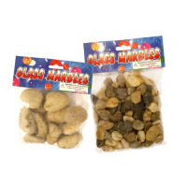 | 7709818 | 44.06 |  |  | Изображение
 | Галька для декора в ассортименте |  |  |  | 44.06 | шт | 9 | Изображение
 | Мох листовой 30*30*0.5см BH181AN | Мох листовой 30*30*0.5см BH181AN | 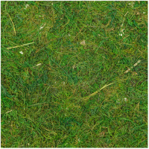 | 7723421 | 117.02 |  |  | Изображение
 | Мох листовой 30*30*0.5см BH181AN |  |  |  | 117.02 | упак | 11 | Изображение
 | Палочка бамбуковая 6-10 мм*30см, (полая) , уп.-4 шт. | Палочка бамбуковая 6-10 мм*30см, (полая) , уп.-4 шт. | 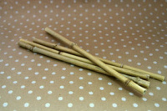 | 25336 | 68.20 |  |  | Изображение
 | Палочка бамбуковая 6-10 мм*30см, (полая) , уп.-4 шт. |  |  |  | 68.20 | упак | 14 | Изображение
 | Сердце декоративное 8,5*9,5 см | Сердце декоративное 8,5*9,5 см | 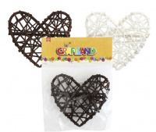 | 7719787 | 45.75 |  |  | Изображение
 | Сердце декоративное 8,5*9,5 см (кофе) |  | 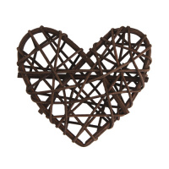 |  | 45.75 | шт | 15 | Изображение
 | Сетка на бобине, средней жёсткости 140мм*8,8м, 100 % п/э, цв.мал. | Сетка на бобине, средней жёсткости 140мм*8,8м, 100 % п/э, цв.мал. | 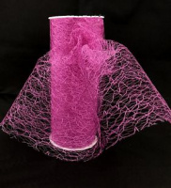 | 25809 | 108.40 |  |  | Изображение
 | Сетка на бобине, средней жёсткости 140мм*8,8м, 100 % п/э, цв.мал. |  |  |  | 108.40 | шт | 1 | Изображение
 | Сетка на бобине, средней жёсткости 140мм*8,8м, 100 % п/э, цв.син. | Сетка на бобине, средней жёсткости 140мм*8,8м, 100 % п/э, цв.син. | 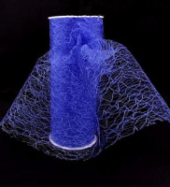 | 25810 | 108.40 |  |  | Изображение
 | Сетка на бобине, средней жёсткости 140мм*8,8м, 100 % п/э, цв.син. |  |  |  | 108.40 | шт | 2 | Изображение
 | Ствол для топиария, 30см, 3шт | Ствол для топиария, 30см, 3шт | 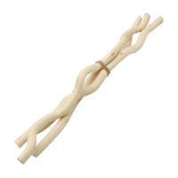 | 7727127 (2AR110) | 58.54 |  |  | Изображение
 | Ствол для топиария, 30см, 3шт |  |  |  | 58.54 | упак | 5 | Изображение
 | Ствол для топиария,2шт*30см , цв. бел | Ствол для топиария,2шт*30см , цв. бел | 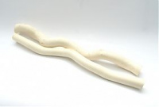 | 24337 | 79.60 |  |  | Изображение
 | Ствол для топиария,2шт*30см , цв. бел |  |  |  | 79.60 | упак | 21 | Изображение
 | Ствол для топиария,3шт*30см | Ствол для топиария,3шт*30см |  | 22449 | 79.60 |  |  | Изображение
 | Ствол для топиария,3шт*30см |  |  |  | 79.60 | упак | 20 | Изображение

